Worksheet
Изображение* | ID | Код | Артикул* | Название товара* | Цена, руб.* | Основной | Удаленный | В пути | 0 | Ваш заказ
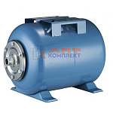 | 868608 | ZGR-001191 | YT-80EH | Бак мембранный для водоснабжения 80л горизонтальный (гидроаккумулятор) (1шт) | 9 061.88 руб. | 0 | 0 | 0 | шт |  | 0
 | 833408 | ZGR-001090 | YT-24EH | Бак мембранный для водоснабжения 24л горизонтальный (гидроаккумулятор) (1шт) | 2 386.09 руб. | 0 | 0 | 0 | шт |  | 0
 | 833409 | ZGR-001091 | YT-50EH | Бак мембранный для водоснабжения 50л горизонтальный (гидроаккумулятор) (1шт) | 4 142.48 руб. | 1 | 0 | 0 | шт |  | 0
 | 858843 | ZGR-001178 | YT-100EH | Бак мембранный для водоснабжения 100л горизонтальный (гидроаккумулятор) (1шт) | 8 692.89 руб. | 1 | 0 | 0 | шт |  | 0
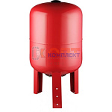 | 868609 | ZGR-001192 | YT-80EV | Бак мембранный для водоснабжения 80л ВЕРТИКАЛЬНЫЙ (гидроаккумулятор) (1шт) | 9 061.88 руб. | 0 | 0 | 0 | шт |  | 0
 | 869374 | ZGR-001193 | YT-100EV | Бак мембранный для водоснабжения 100л ВЕРТИКАЛЬНЫЙ (гидроаккумулятор) (1шт) | 9 434.19 руб. | 0 | 0 | 0 | шт |  | 0
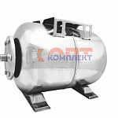 | 833410 | ZGR-001092 | YT-24SH | Бак мембранный НЕРЖ для водоснабжения 24л горизонтальный (гидроаккумулятор) (1шт) | 6 213.92 руб. | 0 | 0 | 0 | шт |  | 0
 | 833411 | ZGR-001093 | YT-50SH | Бак мембранный НЕРЖ для водоснабжения 50л горизонтальный (гидроаккумулятор) (1шт) | 10 318.44 руб. | 1 | 0 | 0 | шт |  | 0

